Lisa 1
 |  |  | Lisa 1

II Teavikute soetamise toetus

Kultuuriministeeriumi toetuse jaotus kohaliku omavalitsuse üksuste lõikes | Eraldatud summa | Kasutatud summa | Vajadusel täiendav info
Haapsalu linn | 24,161.70 | 24,161.70
Lääne-Nigula vald | 13,513.68 | 13,513.68
Vormsi vald | 848.60 | 848.60

KOKKU | 38,523.98 | 38,523.98

KOV poolse toetuse jaotus kohaliku omavalituse üksuste lõikes | Eraldatud summa | Kasutatud summa | Vajadusel täiendav info
Haapsalu linn | 9,900.00 | 9,074.79
Lääne-Nigula vald | 32,000.00 | 31,989.05
Vormsi vald | 2,700.00 | 2,735.21

KOKKU | 44,600.00 | 43,799.05

Lühiülevaade Kultuuriministri 09.01.2015. a määruse nr 1 „Rahvaraamatukogude riigieelarvest finantseeritavate kulude jaotamise kord“ lisas 1 nimetatud kirjanduse komplekteerimisest ning maakonda soetatud teavikute valdkondadest, laadidest jms toetuse saamise aastal:

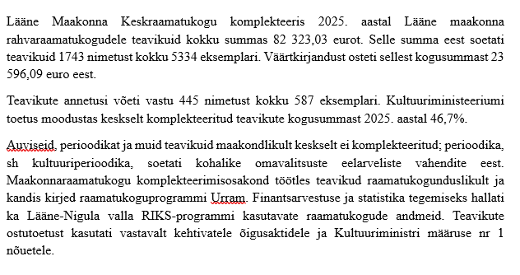

Lisa 2
 |  | Lisa 2

III Töötajate kulude toetus

Kultuuriministeeriumi toetus | Eraldatud summa | Kasutatud summa
Töötasud neljale töötajale | 76,800.00 | 76,800.00
Sotsiaalmaks | 25,344.00 | 25,344.00
Töötuskindlustusmakse, tööandja poolne osa | 614.40 | 614.40
KOKKU | 102,758.40 | 102,758.40
KOV töötasu neljale töötajale | Eraldatud summa | Kasutatud summa
Töötasud neljale töötajale | 16,430.00 | 16,430.00
Sotsiaalmaks | 5,422.00 | 5,422.00
Töötuskindlustusmakse, tööandja poolne osa | 131.00 | 131.00
KOKKU | 21,983.00 | 21,983.00

Lühiülevaade raamatukoguteeninduse maakondlikust koordineerimisest, olulistest sündmustest ja hinnang seatud eesmärkide saavutamisele toetuse saamise aastal ning arenguväljavaadetele järgmisel kalendriaastal.

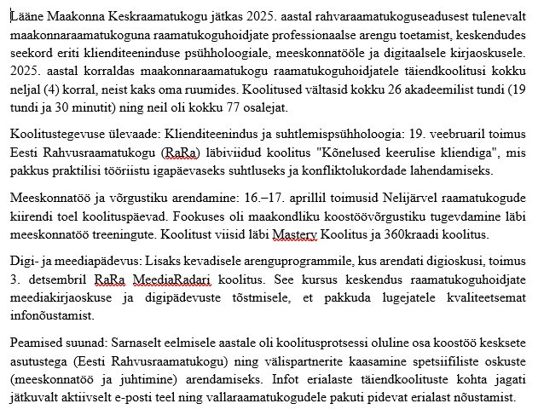

Kinnitan, et aruandes esitatud andmed on õiged:
Toetuse saaja volitatud esindaja nimi ja ametikoht | Kuupäev | Allkirjastatud digitaalselt
Olavi Seisonen, linnapea | 2026-01-29

